1-Sem
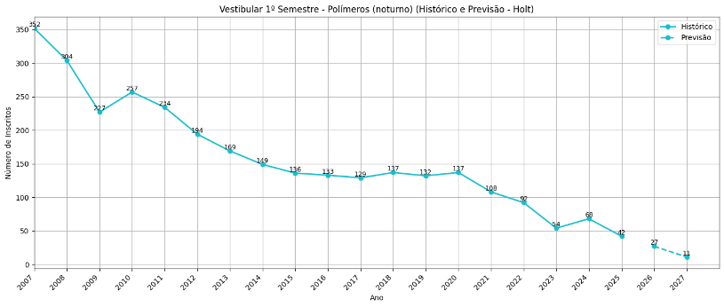
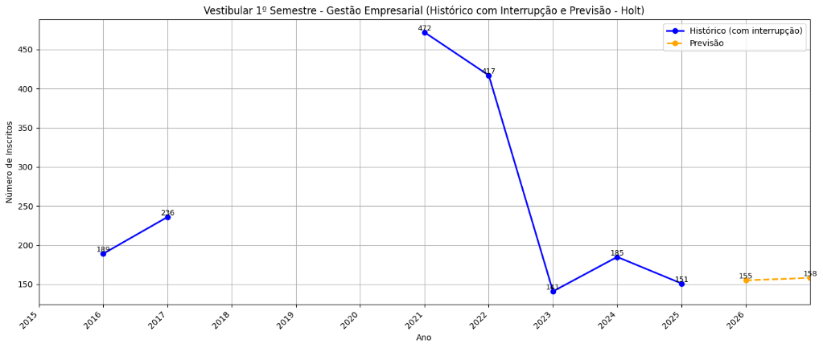
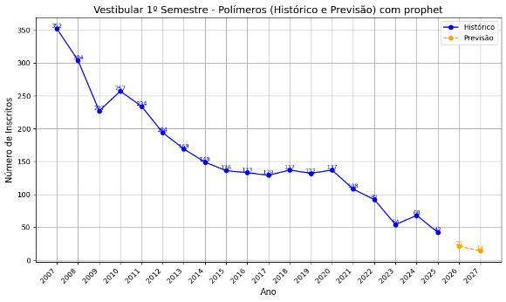
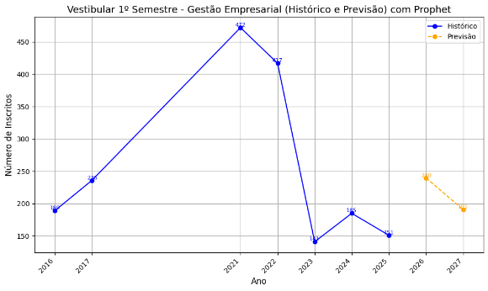
Vestibular 1º Semestre |  |  |  |  |  |  |  |  |  |  | Vestibular 1º Semestre
 | Ano | Desenv de Software Multip (noturno) | Fabricação Mecânica (noturno) | Informática para Negócios (noturno) | Logística (noturno) | Polímeros (noturno) | Fabricação Mecânica (diurno) | Informática para Negócios (diurno) | Logística (diurno) | Gestão Empresarial (EAD) |  | Ano | Desenv de Software Multip (noturno) | Fabricação Mecânica (noturno) | Informática para Negócios (noturno) | Logística (noturno) | Polímeros (noturno) | Fabricação Mecânica (diurno) | Informática para Negócios (diurno) | Logística (diurno) | Gestão Empresarial (EAD)
Histórico | 2007 | - | - | 456 | - | 352 |  | 168 | 51 |  | Histórico | 2007 | - | - | 456 | - | 352 |  | 168 | 51
 | 2008 | - | - | 318 | - | 304 |  | 103 | 41 |  |  | 2008 | - | - | 318 | - | 304 |  | 103 | 41
 | 2009 | - | - | 275 | - | 227 |  | 84 | 149 |  |  | 2009 | - | - | 275 | - | 227 |  | 84 | 149
 | 2010 | - | - | 301 | - | 257 |  | 102 | 250 |  |  | 2010 | - | - | 301 | - | 257 |  | 102 | 250
 | 2011 | - | - | 279 | - | 234 |  | 77 | 237 |  |  | 2011 | - | - | 279 | - | 234 |  | 77 | 237
 | 2012 | - | - | 266 | 399 | 194 |  | 97 | 213 |  |  | 2012 | - | - | 266 | 399 | 194 |  | 97 | 213
 | 2013 | - | 313 | 295 | 301 | 169 | 144 | 78 | 169 |  |  | 2013 | - | 313 | 295 | 301 | 169 | 144 | 78 | 169
 | 2014 | - | 257 | 211 | 333 | 149 | 128 | 60 | 149 |  |  | 2014 | - | 257 | 211 | 333 | 149 | 128 | 60 | 149
 | 2015 | - | 270 | 245 | 267 | 136 | 130 | 65 | 117 |  |  | 2015 | - | 270 | 245 | 267 | 136 | 130 | 65 | 117
 | 2016 | - | 278 | 206 | 298 | 133 | 108 | 90 | 141 | 189 |  | 2016 | - | 278 | 206 | 298 | 133 | 108 | 90 | 141 | 189
 | 2017 | - | 206 | 182 | 237 | 129 | 79 | 102 | 104 | 236 |  | 2017 | - | 206 | 182 | 237 | 129 | 79 | 102 | 104 | 236
 | 2018 | - | 206 | 201 | 268 | 137 | 96 | 137 | 129 | - |  | 2018 | - | 206 | 201 | 268 | 137 | 96 | 137 | 129 | -
 | 2019 | - | 246 | 232 | 330 | 132 | 83 | 94 | 124 | - |  | 2019 | - | 246 | 232 | 330 | 132 | 83 | 94 | 124 | -
 | 2020 | - | 181 | 207 | 288 | 137 | 83 | 112 | 132 | - |  | 2020 | - | 181 | 207 | 288 | 137 | 83 | 112 | 132 | -
 | 2021 | - | 195 | 224 | 380 | 108 | 97 | 110 | 161 | 472 |  | 2021 | - | 195 | 224 | 380 | 108 | 97 | 110 | 161 | 472
 | 2022 | 381 | 168 | 167 | 305 | 92 | 72 | 111 | 130 | 417 |  | 2022 | 381 | 168 | 167 | 305 | 92 | 72 | 111 | 130 | 417
 | 2023 | 314 | 101 | 123 | 148 | 54 | 44 | 68 | 49 | 141 |  | 2023 | 314 | 101 | 123 | 148 | 54 | 44 | 68 | 49 | 141
 | 2024 | 439 | 113 | 115 | 190 | 68 | 39 | 52 | 56 | 185 |  | 2024 | 439 | 113 | 115 | 190 | 68 | 39 | 52 | 56 | 185
 | 2025 | 282 | 97 | 105 | 120 | 42 | 35 | 42 | 39 | 151 |  | 2025 | 282 | 97 | 105 | 120 | 42 | 35 | 42 | 39 | 151
Projeção Prophet | 2026 | 311 | 82 | 103 | 183 | 21 | 17 | 40 | 56 | 260 | Projeção Holt | 2026 | 295 | 68 | 78 | 64 | 27 | 23 | 19 | 29 | 155
 | 2027 | 340 | 63 | 91 | 174 | 14 | 3 | 23 | 40 | 191 |  | 2027 | 277 | 47 | 61 | 9 | 11 | 13 | 0 | 19 | 158

Noturno
Diurno
Noturno
Diurno

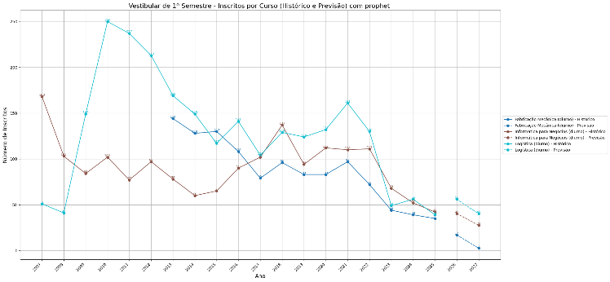
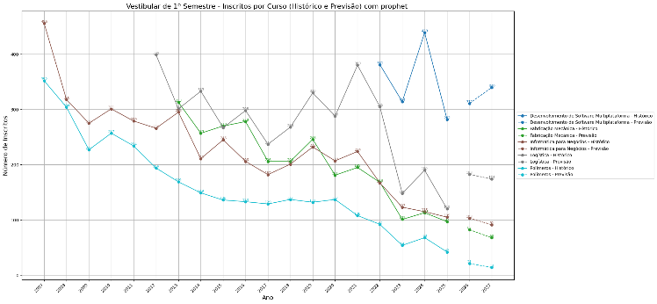
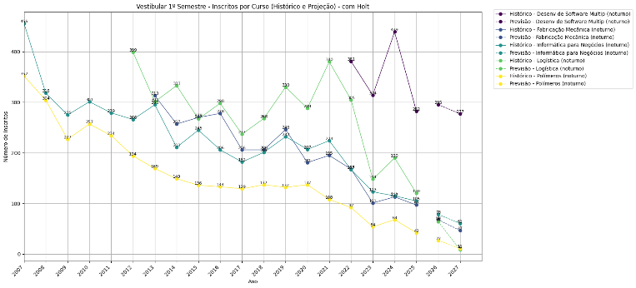
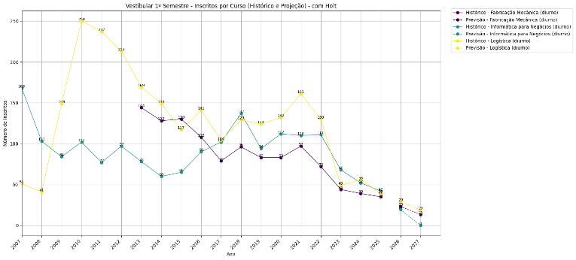

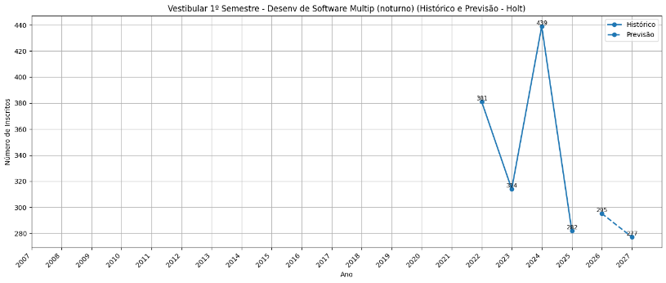
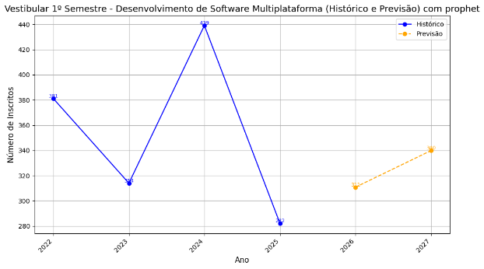
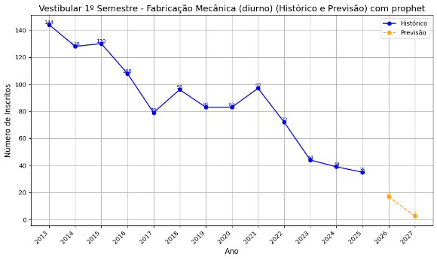
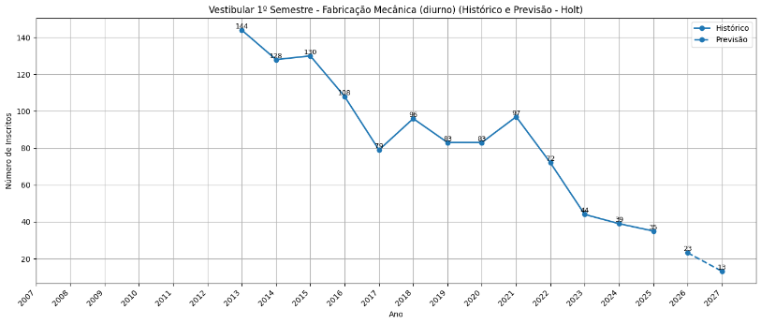

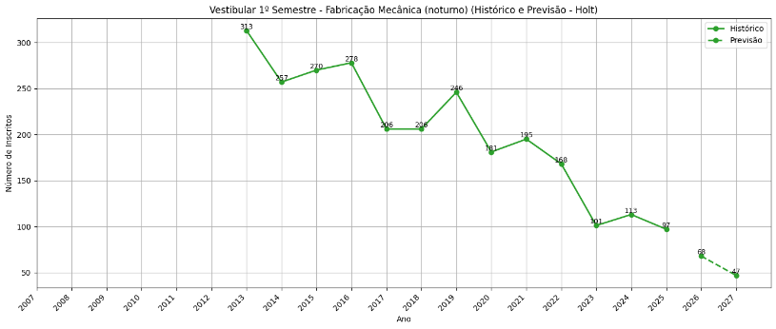
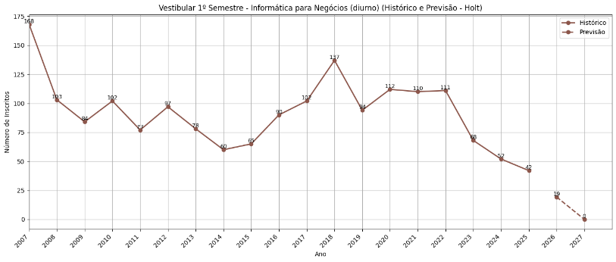
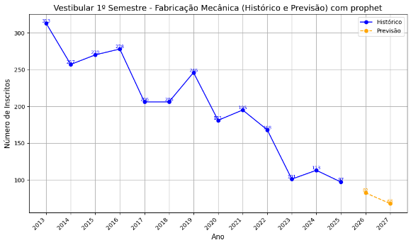
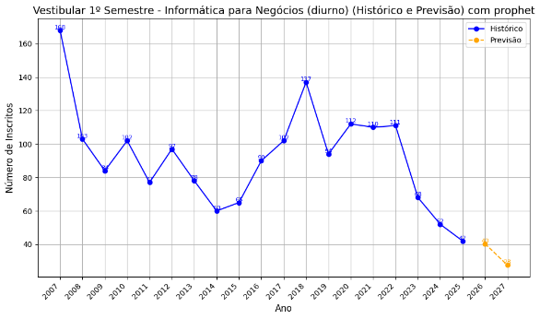

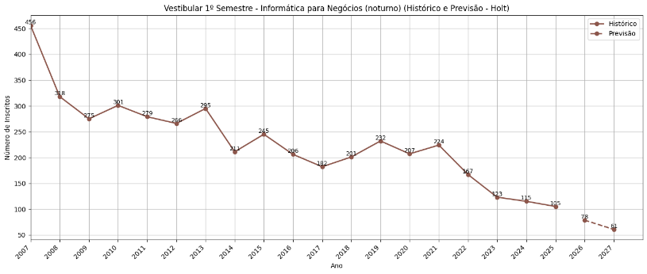
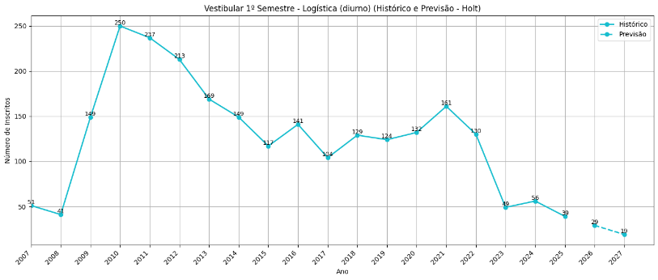
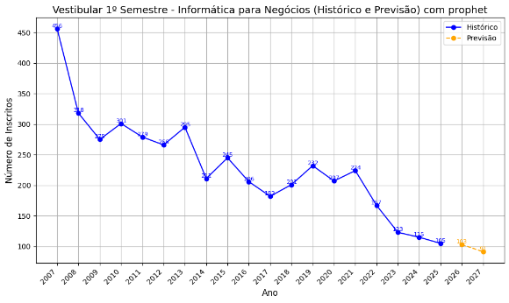

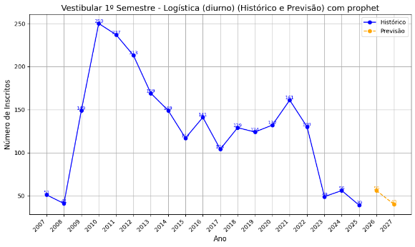

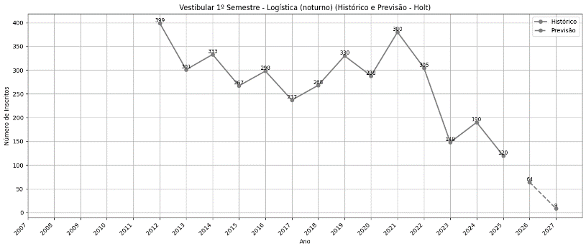

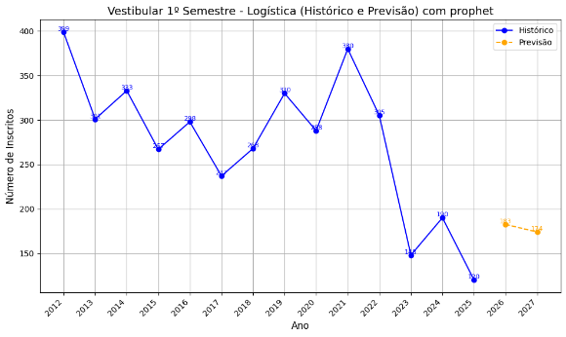

EAD
EAD

2-Sem
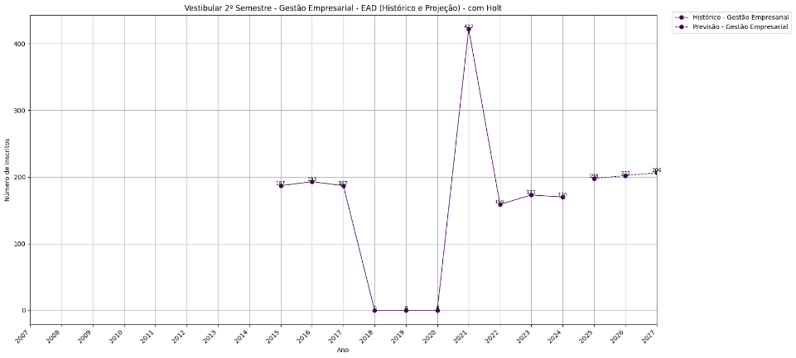
Vestibular 2º Semestre |  |  |  |  |  |  |  |  |  |  | Vestibular 2º Semestre
 | Ano | Desenv de Software Multip (noturno) | Fabricação Mecânica (noturno) | Informática para Negócios (noturno) | Logística (noturno) | Polímeros (noturno) | Fabricação Mecânica (diurno) | Informática para Negócios (diurno) | Logística (diurno) | Gestão Empresarial (EAD) |  | Ano | Desenv de Software Multip (noturno) | Fabricação Mecânica (noturno) | Informática para Negócios (noturno) | Logística (noturno) | Polímeros (noturno) | Fabricação Mecânica (diurno) | Informática para Negócios (diurno) | Logística (diurno) | Gestão Empresarial (EAD)
Histórico | 2007 | - | 0 | 363 | - | 320 | - | 112 | - |  | Histórico | 2007 | - | 0 | 363 | - | 320 | - | 112 | - |  | ano | Curso | inscritos
 | 2008 | - | 0 | 228 | - | 175 | - | 65 | - |  |  | 2008 | - | 0 | 228 | - | 175 | - | 65 | - |  | 2015 | Gestão Empresarial | 187
 | 2009 | - | 0 | 315 | - | 234 | - | 86 | 149 |  |  | 2009 | - | 0 | 315 | - | 234 | - | 86 | 149 |  | 2016 | Gestão Empresarial | 193
 | 2010 | - | 0 | 254 | - | 195 | - | 60 | 221 |  |  | 2010 | - | 0 | 254 | - | 195 | - | 60 | 221 |  | 2017 | Gestão Empresarial | 187
 | 2011 | - | 0 | 225 | - | 167 | - | 74 | 216 |  |  | 2011 | - | 0 | 225 | - | 167 | - | 74 | 216 |  | 2018 | Gestão Empresarial | -
 | 2012 | - | 199 | 210 | 228 | 104 | 103 | 41 | 112 |  |  | 2012 | - | 199 | 210 | 228 | 104 | 103 | 41 | 112 |  | 2019 | Gestão Empresarial | -
 | 2013 | - | 256 | 234 | 269 | 145 | 166 | 77 | 130 |  |  | 2013 | - | 256 | 234 | 269 | 145 | 166 | 77 | 130 |  | 2020 | Gestão Empresarial | -
 | 2014 | - | 211 | 199 | 217 | 109 | 109 | 45 | 109 |  |  | 2014 | - | 211 | 199 | 217 | 109 | 109 | 45 | 109 |  | 2021 | Gestão Empresarial | 422
 | 2015 | - | 212 | 245 | 243 | 129 | 92 | 60 | 109 | 187 |  | 2015 | - | 212 | 245 | 243 | 129 | 92 | 60 | 109 | 187 | 2022 | Gestão Empresarial | 159
 | 2016 | - | 251 | 192 | 234 | 97 | 81 | 90 | 98 | 193 |  | 2016 | - | 251 | 192 | 234 | 97 | 81 | 90 | 98 | 193 | 2023 | Gestão Empresarial | 173
 | 2017 | - | 196 | 144 | 228 | 107 | 94 | 87 | 110 | 187 |  | 2017 | - | 196 | 144 | 228 | 107 | 94 | 87 | 110 | 187 | 2024 | Gestão Empresarial | 170
 | 2018 | - | 221 | 176 | 296 | 111 | 92 | 92 | 133 | - |  | 2018 | - | 221 | 176 | 296 | 111 | 92 | 92 | 133 | -
 | 2019 | - | 239 | 206 | 248 | 135 | 81 | 104 | 123 | - |  | 2019 | - | 239 | 206 | 248 | 135 | 81 | 104 | 123 | -
 | 2020 | - | 285 | 400 | 510 | 175 | 95 | 152 | 213 | - |  | 2020 | - | 285 | 400 | 510 | 175 | 95 | 152 | 213 | -
 | 2021 | - | 167 | 198 | 347 | 83 | 82 | 101 | 140 | 422 |  | 2021 | - | 167 | 198 | 347 | 83 | 82 | 101 | 140 | 422
 | 2022 | 309 | 113 | 103 | 186 | 66 | 54 | 57 | 61 | 159 |  | 2022 | 309 | 113 | 103 | 186 | 66 | 54 | 57 | 61 | 159
 | 2023 | 281 | 96 | 96 | 152 | 61 | 52 | 60 | 67 | 173 |  | 2023 | 281 | 96 | 96 | 152 | 61 | 52 | 60 | 67 | 173
 | 2024 | 265 | 94 | 93 | 110 | 53 | 48 | 42 | 44 | 170 |  | 2024 | 265 | 94 | 93 | 110 | 53 | 48 | 42 | 44 | 170
Projeção Prophet | 2025 | 247 | 132 | 147 | 231 | 24 | 22 | 79 | 62 | 177 | Projeção Holt | 2025 | 248 | 65 | 56 | 99 | 30 | 39 | 18 | 22
 | 2026 | 246 | 129 | 148 | 232 | 9 | 14 | 80 | 47 | 187 |  | 2026 | 231 | 41 | 26 | 80 | 15 | 32 | 0 | 1
 | 2027 | 249 | 126 | 150 | 235 | 0 | 8 | 81 | 32 | 192 |  | 2027 | 214 | 17 | 0 | 60 | 0 | 26 | 0 | 0

Noturno
Diurno
Noturno
Diurno

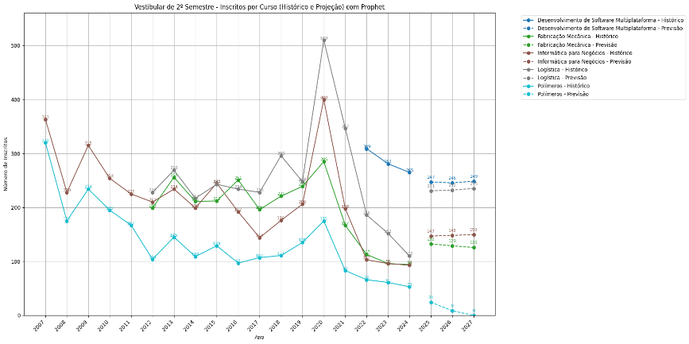
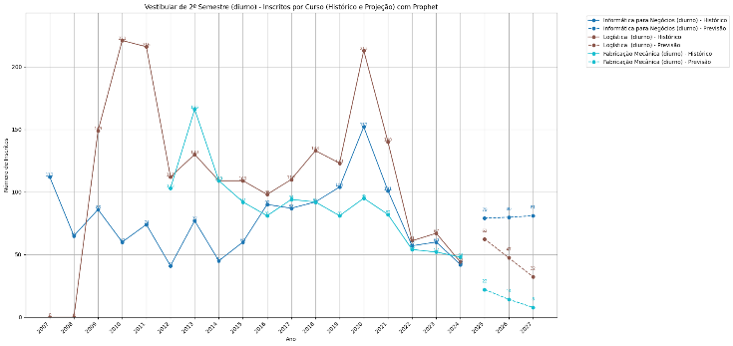
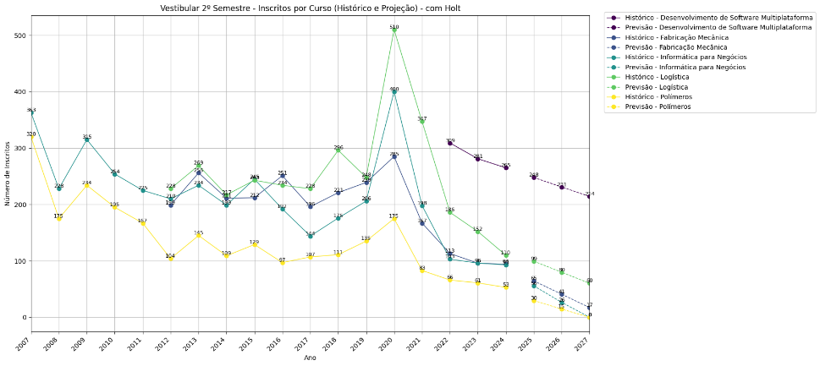
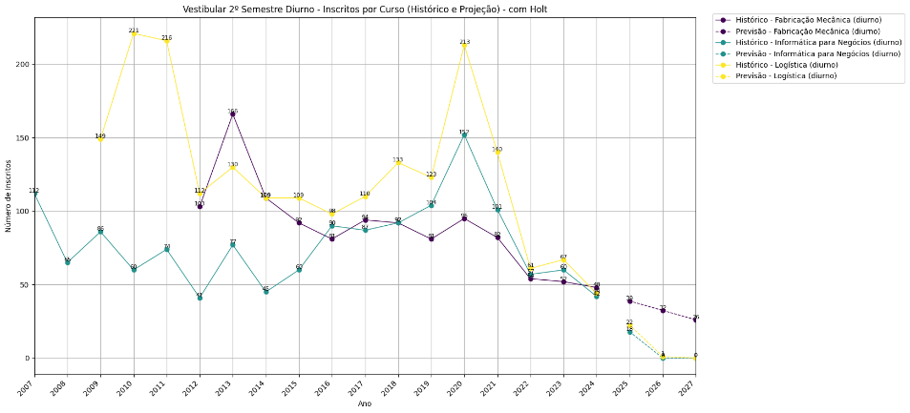

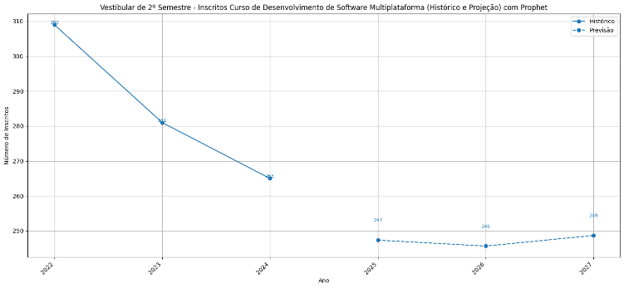
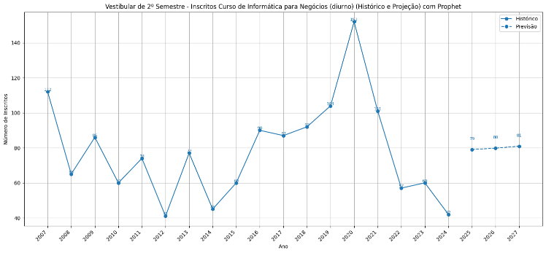
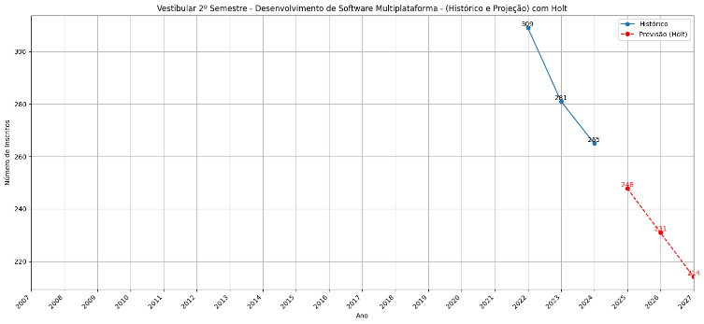

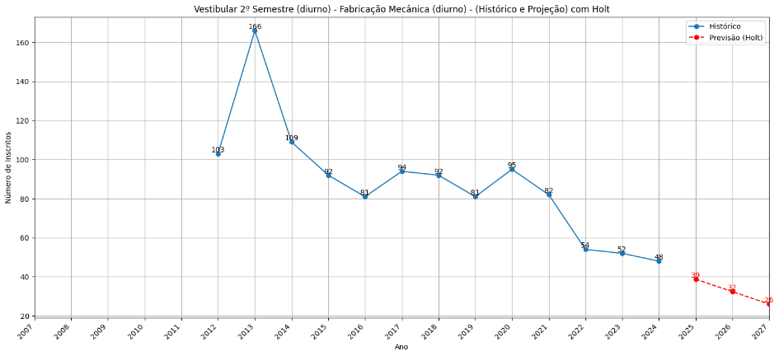

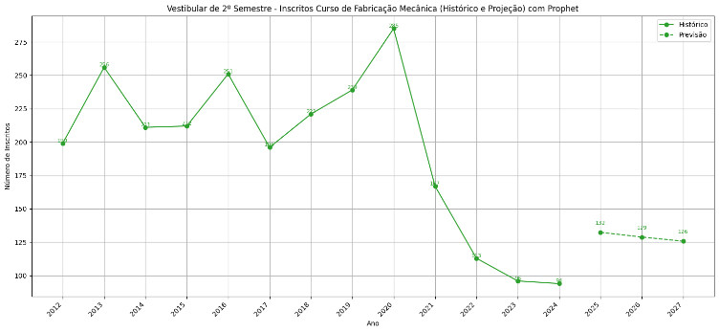
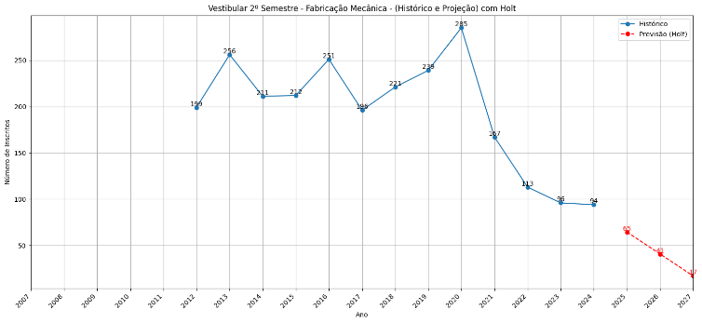

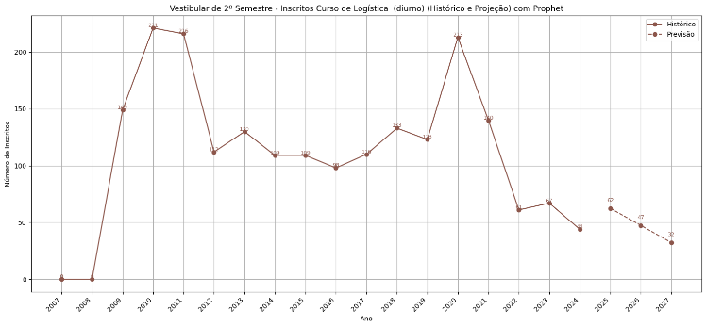

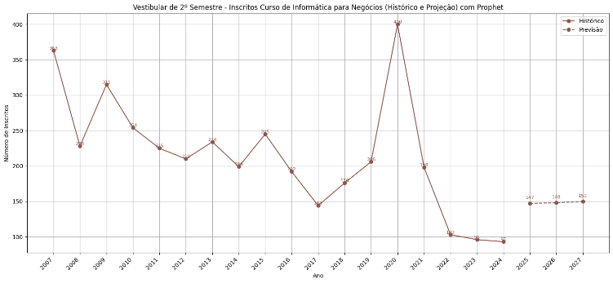
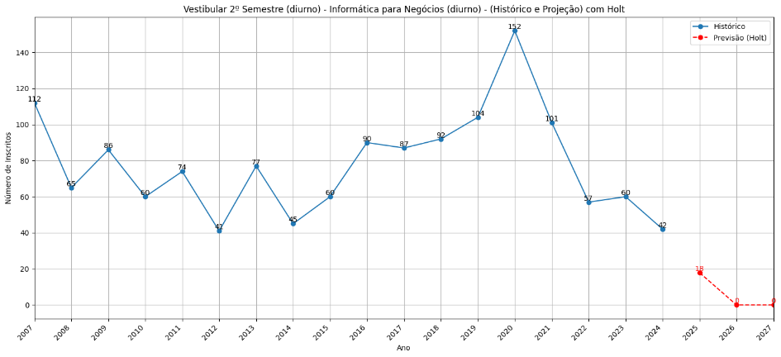

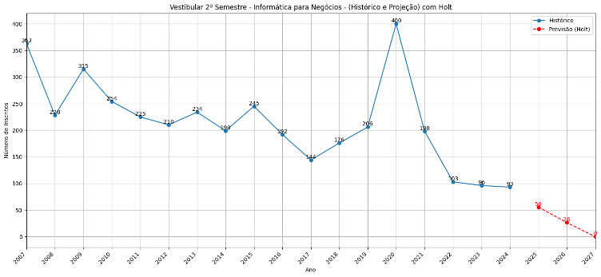

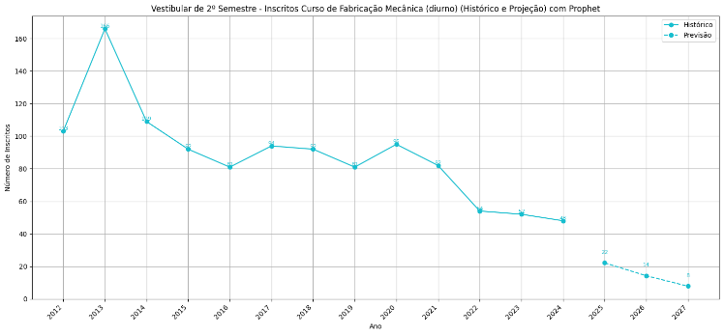

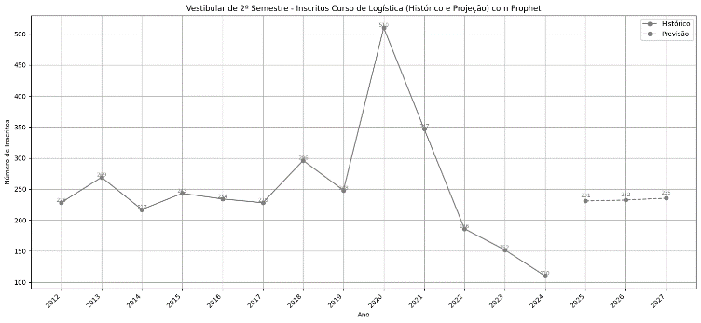
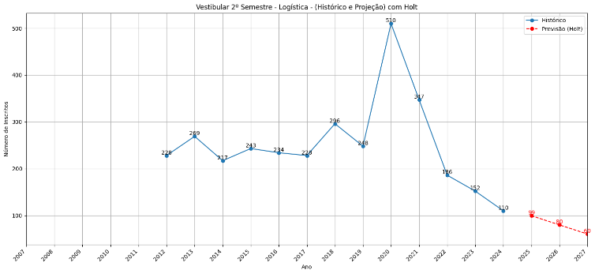

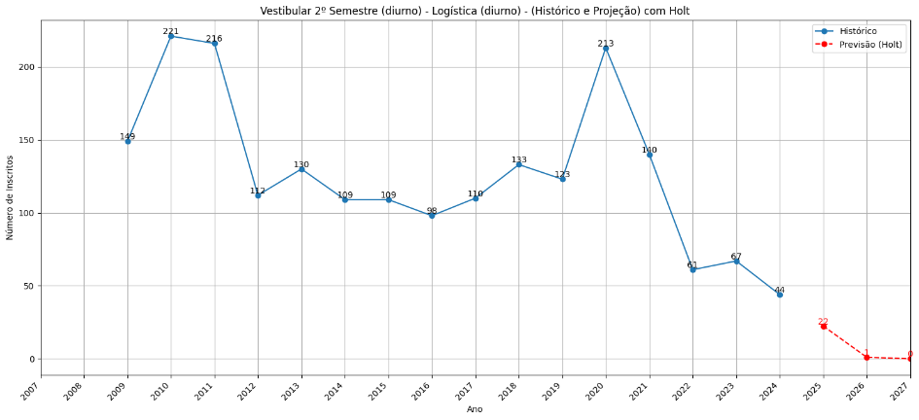

EAD

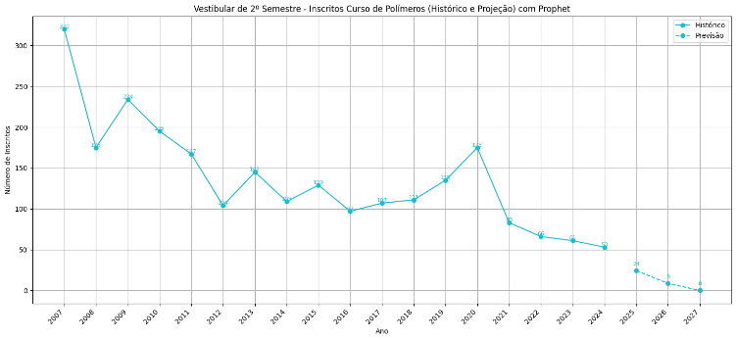
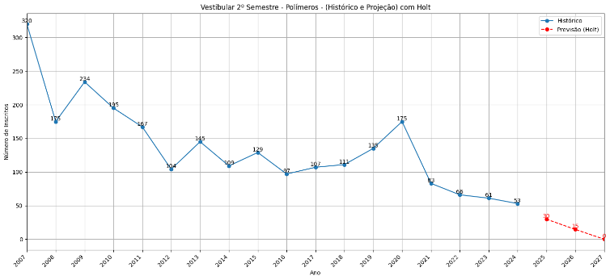

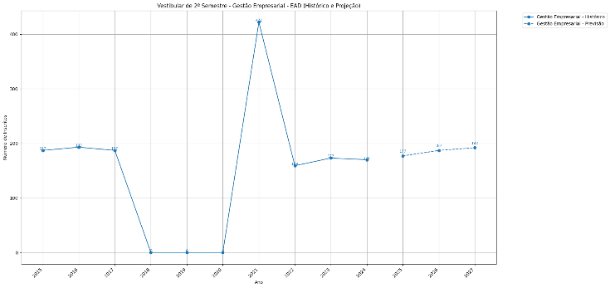

EAD

